Sheet2 (2)
申込者 → 事業主 → 健保
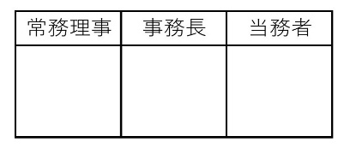

 | 古河健康保険組合 行

オンライン卒煙プログラム参加申込書

 | 記号 | 番号 |  | 所属事業所名

 | 被保険者名 |  |  |  | 生年月日 |  |  | 年 |  | 月 | 日

 | 令和 年 月 日

 | 私は、オンライン卒煙プログラムを利用し、卒煙にチャレンジします。
 | 自署 ㊞

 |  |  | (事業主欄) |  |  | 令和 | 年 月 日

 |  |  | 所在地

 |  |  | 事業所名

 |  |  | 事業主氏名

 | 【プログラムの流れ】
 | ①事業主経由で健保に申込書を提出して下さい。
 | ②健保で承認後、参加専用コードを送付します。 専用アプリをダウンロードし、参加専用コードでログイン後、初回面談を予約して下さい。

 | ③自宅に禁煙補助薬が送られてきますので、オンライン指導員による指示のもとプログラムを 開始します。（約6カ月）

 | ④プログラムの最終面談終了後、卒煙成功者はアプリに登録したメールアドレスに送付される 卒煙証明書を事業主経由で健保に提出して下さい。

 | 【注意事項】
 | ・このプログラムは専用アプリのダウンロードが必要です。
 | OS iPhone 10.0以上/android 5.0以上のスマートフォンをご用意ください。 |  |  |  |  |  |  |  | 健保受付印
 | ※PC・タブレットはご利用できません。
 | ・プログラム実施（メール・面談）に伴う通信料は自己負担となります。
 | ・最終面談前に脱落した場合、3,000円を徴収します。
 | （最終面談まで終了すれば、卒煙に失敗したとしても徴収はありません。）

